Tab. 4.2
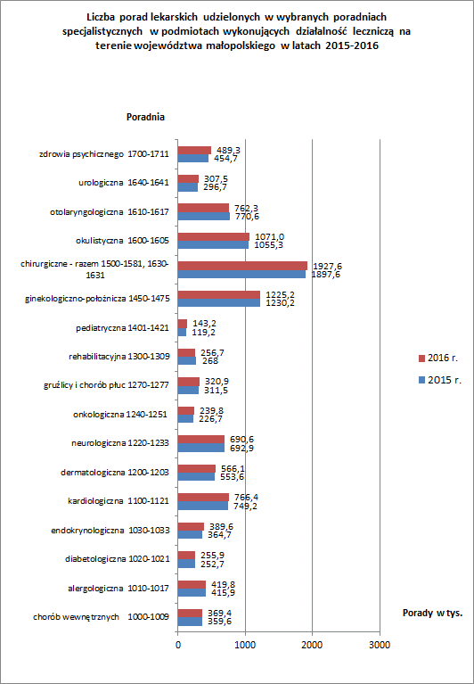
Tabela 4.2 Porady lekarskie udzielone w poradniach specjalistycznych w podmiotach wykonujących działalność leczniczą na terenie województwa małopolskiego
Wyszczególnienie |  | Porady lekarskie specjalistyczne |  | w tym porady udzielone w poradniach
 |  |  |  | chorób wewnętrznych 1000-1009 |  | alergologiczna 1010-1017 |  | diabetologiczna 1020-1021 |  | endokrynologiczna 1030-1033 |  | kardiologiczna 1100-1121
 |  | Ogółem | w tym dzieciom i młodzieży do lat 18 | ogółem | w tym dzieciom i młodzieży do lat 18 | ogółem | w tym dzieciom i młodzieży do lat 18 | ogółem | w tym dzieciom i młodzieży do lat 18 | ogółem | w tym dzieciom i młodzieży do lat 18 | ogółem | w tym dzieciom i młodzieży do lat 18
1 |  | 2 | 3 | 4 | 5 | 6 | 7 | 8 | 9 | 10 | 11 | 12 | 13
Ogółem | 2015 r. | 10,879,736 | 1,411,010 | 359,618 | 21,016 | 415,852 | 186,155 | 252,730 | 5,484 | 364,732 | 29,967 | 749,195 | 27,562
 | 2016 r. | 11,259,628 | 1,396,937 | 369,393 | 10,596 | 419,768 | 181,888 | 255,915 | 5,770 | 389,602 | 30,085 | 766,423 | 27,538

m. Kraków |  | 5,725,550 | 702,659 | 325973 | 8513 | 210,873 | 73,147 | 114,397 | 4,851 | 225,713 | 22,503 | 413,339 | 20,130
m. Nowy Sącz |  | 601,448 | 94,091 | 15467 | 261 | 43144 | 20247 | 18,609 | 652 | 15,004 | 1,031 | 22,885 | 1,748
m. Tarnów |  | 770,912 | 120,809 | 6068 | 176 | 57950 | 24339 | 18,946 | 24 | 30,171 | 3,595 | 38,199 | 1,809
bocheński |  | 207,154 | 20,060 | 1009 | 77 | 40 | 1 | 4,312 | 0 | 4,504 | 163 | 13,394 | 6
brzeski |  | 193,436 | 20,456 | 1576 | 34 | 5,325 | 2,635 | 4,045 | 6 | 8,395 | 559 | 18,983 | 61
chrzanowski |  | 381,569 | 36,507 | 2103 | 256 | 14,946 | 6,571 | 16,221 | 1 | 15,176 | 55 | 24,690 | 90
dąbrowski |  | 105,587 | 13,504 | 0 | 0 | 4,179 | 3,437 | 2,762 | 2 | 3,092 | 111 | 2,543 | 16
gorlicki |  | 225,188 | 27,564 | 60 | 2 | 6,149 | 3,135 | 3,452 | 2 | 4,955 | 94 | 9,025 | 64
krakowski |  | 310,806 | 30,759 | 10713 | 937 | 6,045 | 3,200 | 7,457 | 0 | 7,406 | 72 | 32,242 | 41
limanowski |  | 204,019 | 33,814 | 4 | 0 | 9,063 | 6,879 | 5,299 | 51 | 5,987 | 94 | 13,629 | 83
miechowski |  | 141,086 | 12,410 | 296 | 22 | 4,078 | 1,856 | 3,831 | 55 | 3,792 | 70 | 16,379 | 52
myślenicki |  | 269,715 | 35,986 | 700 | 38 | 11,496 | 7,411 | 5,939 | 5 | 7,296 | 472 | 34,258 | 1,908
nowosądecki |  | 162,363 | 21,171 | 91 | 0 | 5,649 | 3,516 | 4,939 | 16 | 9,421 | 631 | 9,938 | 738
nowotarski |  | 365,524 | 57,395 | 879 | 109 | 8,005 | 5,639 | 9,167 | 2 | 9,114 | 249 | 25,451 | 558
olkuski |  | 259,879 | 25,560 | 1181 | 33 | 4,242 | 4,133 | 4,052 | 2 | 4,098 | 26 | 17,850 | 44
oświęcimski |  | 416,131 | 44,663 | 320 | 15 | 5,437 | 1,772 | 11,352 | 2 | 9,723 | 49 | 19,806 | 87
proszowicki |  | 72,982 | 6,101 | 0 | 0 | 0 | 0 | 2,706 | 8 | 2,689 | 35 | 5,051 | 13
suski |  | 151,814 | 15,555 | 82 | 2 | 4,988 | 2,911 | 2,574 | 79 | 5,773 | 104 | 6,540 | 28
tarnowski |  | 155,863 | 19,557 | 0 | 0 | 2,812 | 1,863 | 1,997 | 0 | 1,344 | 34 | 7,949 | 7
tatrzański |  | 142,439 | 20,756 | 1435 | 26 | 7,265 | 4,266 | 4,649 | 0 | 4,678 | 30 | 8,519 | 23
wadowicki |  | 252,641 | 24,955 | 31 | 0 | 7,384 | 4,666 | 5,992 | 11 | 5,231 | 64 | 15,247 | 25
wielicki |  | 143,522 | 12,605 | 1405 | 95 | 698 | 264 | 3,217 | 1 | 6,040 | 44 | 10,506 | 7
 |  | 11,259,628 | 1,396,937 | 369,393 | 10,596 | 419,768 | 181,888 | 255,915 | 5,770 | 389,602 | 30,085 | 766,423 | 27,538
Źródło: opracowanie własne na podstawie danych z Urzędu Statystycznego w Krakowie ze sprawozdania ZD-3.
Uwaga! dane łącznie z jednostkami podległymi MON i MSWiA, nie obejmują porad udzielonych w poradni medycyny pracy (kod poradni 1160). W przypadku praktyk zawodowych dane dotyczą wyłącznie praktyk lekarskich indywidualnych i indywidualnych specjalistycznych oraz grupowych realizujące świadczenia zdrowotne finansowane ze środków publicznych.

